ReleasePlan
 | SAXESS Software GmbH
 | ProjektMappe | | ReleasePlanung

 |  |  |  | Tage | % | Tage
 |  |  |  | Aufwand | Anteil Wartung | Aufwand Netto | Status | Prio | Bemerkung

Abgeschlossen

Release Template ProjektDoku 1.0 |  |  | 2018-09-25

1 | Erstes ProjektDoku-Template entwickeln |  |  | 0.00 | 0.00 | 0.00 | Erledigt
SXDFSWE-28 | ReleasePlan, Checkliste, Infrastruktur, Prozedurenbaum
 | Prozedurenverzeichnis, CorporateDesign

Release Template ProjektDoku 1.1 |  |  | 2018-09-26

1 | Checkliste & Layout überarbeiten |  |  | 0.00 | 0.00 | 0.00 | Erledigt
 | Inhalte Checkliste angepasst und Spalten reduziert
 | SX Logo herausgenommen
 | Header & Spaltenbreiten angepasst

Release Template ProjektMappe 2.0 |  |  | 2018-11-09

1 | Neue Tabellenblätter |  |  | 0.00 | 0.00 | 0.00 | Geplant
 | Projektabrechnung
 | Protokoll und Gesprächsnotizen

2 | Neue Corporate Design-Objekte |  |  | 0.00 | 0.00 | 0.00 | Geplant
 | Systemobjekte (Tabelle, Prozedur, AD)
 | Win-Aufgabenplanung, VisualStudioApp,VisualBasicDatei,TxtDatei
 | Gruppierungen korrigiert

3 | Tabellenblatt 'Abrechnung' als pdf drucken |  |  | 0.00 | 0.00 | 0.00 | Geplant
 | Makro eingefügt, welches Druckbereich auf Blatt 'Abrechnung' als pdf speichert
 | Drucken-Button öffnet Speicher-Dialog und im Anschluss pdf

Geplant

Offene Themen - Planung, Terminierung oder Entscheidung ausstehend
dbo.sx_pf_pProtectID
DataFactory Funktion
F
1 | Objekt für Funktionen im Corporate Design ergänzen |  |  | 0.00 | 100.00 | 0.00 | Noch keine Entscheidung |  | …….
 | …………………………………
Prozedur
P
staging.spVerrechnungssätze

2 | Status-Farbe für deaktivert ergänzen |  |  | 0.00 | 100.00 | 0.00 | Noch keine Entscheidung |  | …….
Neuanlage
xxxxxxxxxxxxxxxxxxxxxxxxxxxxx
Prozessschritt
täglich 12:00
Neuanlage
xxxxxxxxxxxxxxxxxxxxxxxxxxxxx
Prozessschritt

3 | Grupp. Vers. für Prozessschritt manuelle u. automatisch in Corporate Design ergänzen |  |  | 0.00 | 100.00 | 0.00 | Noch keine Entscheidung

Konto
Info
Template
4 | Objekt "Template" in Corporate Design aufnehmen |  |  | 0.00 | 100.00 | 0.00 | Noch keine Entscheidung

5 | Formel in Abrechnung korrekt auf alle Zeilen kopieren

6 | Button Drucken verbessern
 | 1. umbennen in "Speichern als pdf"
 | 2. bei Abbrechen wirklich abbrechen

7 | Dropdown Box für Status definieren
 | Vorgeschlagen, geplant, Auftrag avisiert, beauftragt, in Arbeit, erledigt

5
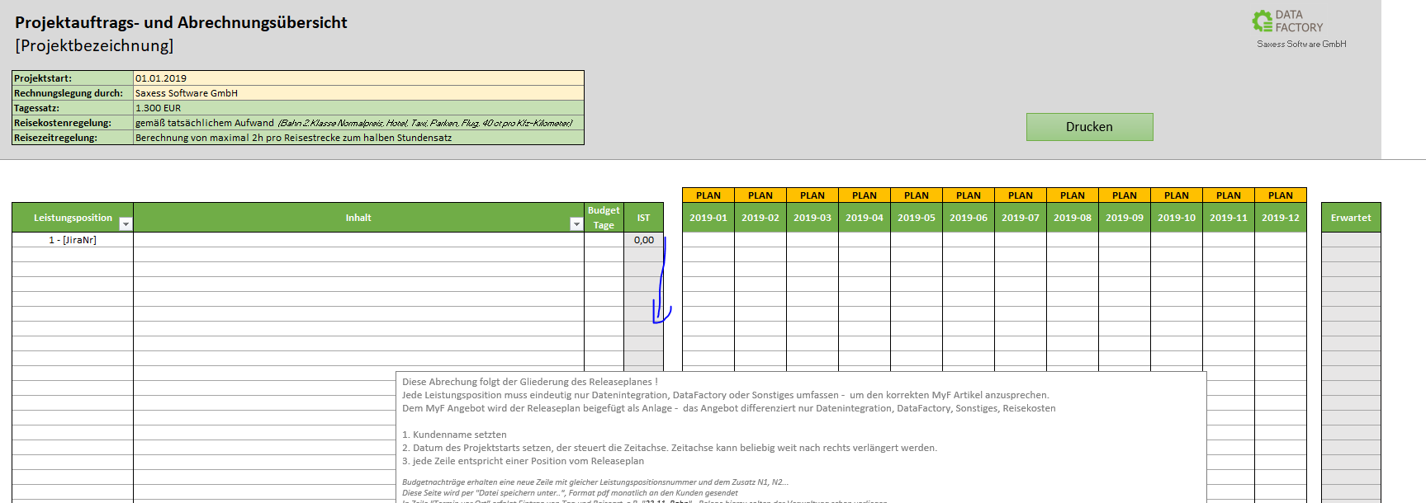

6
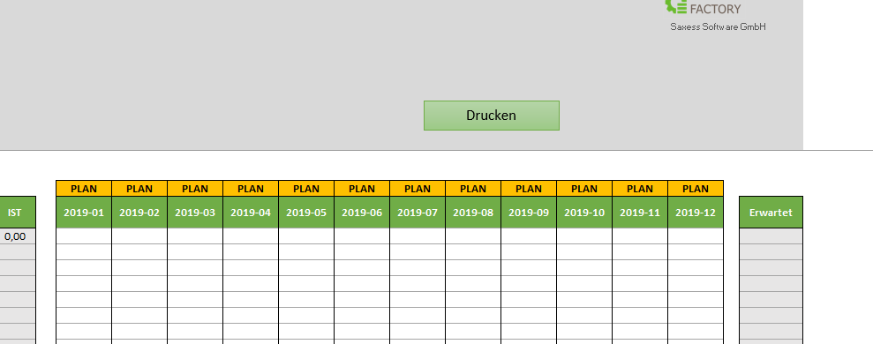

7
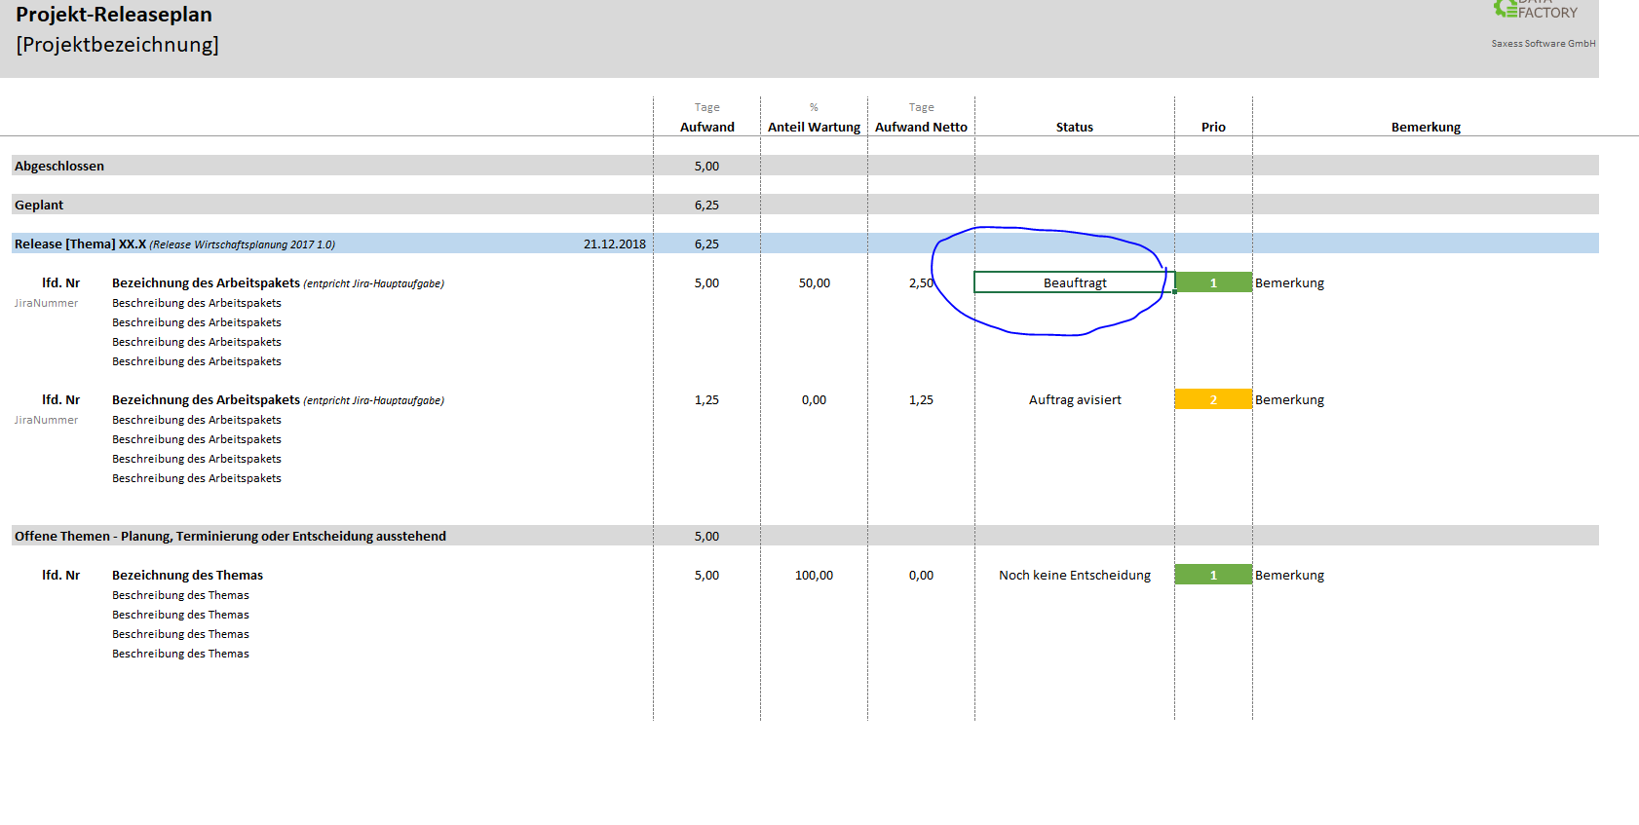
7

